废料滑落检查表
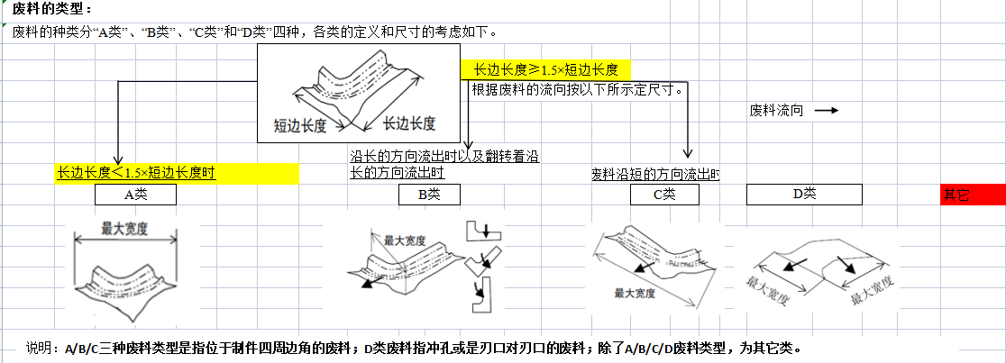
 |  | 废料滑落评审表 |  |  |  |  |  |  |  |  |  | 设计人员 | 祝腾威
 |  |  |  |  |  |  |  |  |  |  |  | 审核人员 | 张X
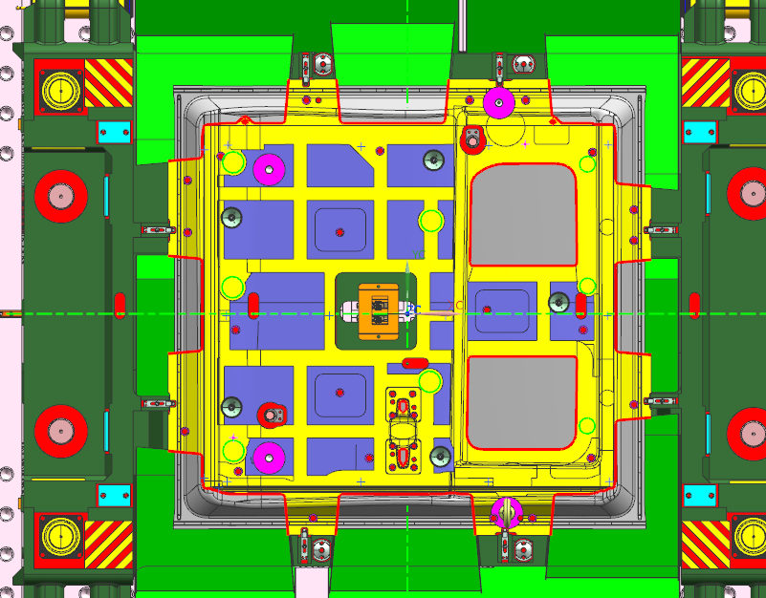 工艺：废料排布图
1
8
7

9

2
6

10

3
4
5
1

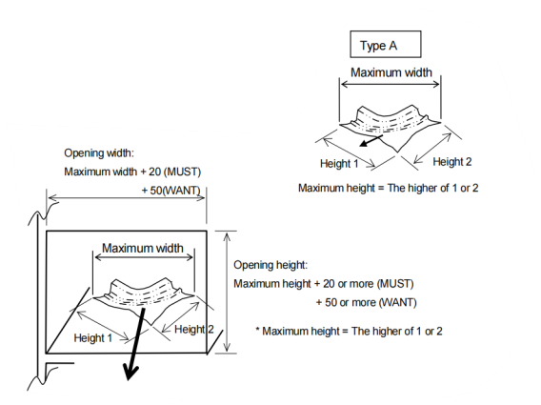
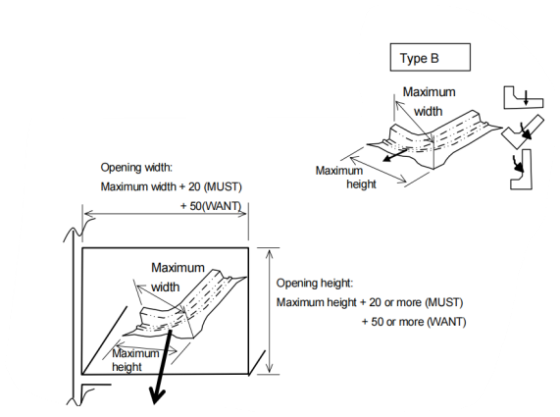

设计员填写内容 |  |  |  |  |  |  |  |  |  |  |  | 审核和主管评估 | 所有评审人员

最大宽度尺寸
废料序号 | 废料长度(mm) | 废料宽度(mm) | 对角线尺寸(mm) | 废料高度(mm) | 滑槽角度(°) |  | 滑槽宽度(mm) | 滑道高度(mm) | 是否符合标准 |  |  | 风险评估 | 评审结论 | 现场跟踪
 |  |  |  |  |  |  |  |  | 滑槽角度 | 滑槽宽度 | 滑槽高度

滑道宽度
滑道宽度
 |  |  |  |  | 1级 | 2级 |  |  |  |  |  |  |  |  |  |  | OK | 有
1 |  |  |  |  |  |  |  |  |  |  |  |  |  |  |  |  | NG | 无
2
最大尺寸（对角线）
3
滑道最小开口高度
最大宽度尺寸
滑道最小开口高度
4
5
6
7
8 |  |  |  |  |  |  |  |  |  |  |  |  |  |  | 滑道宽度(W)
9 |  |  |  |  |  |  |  |  |  |  |  |  |  |  | 滑道高度(H)
10
11
12
13
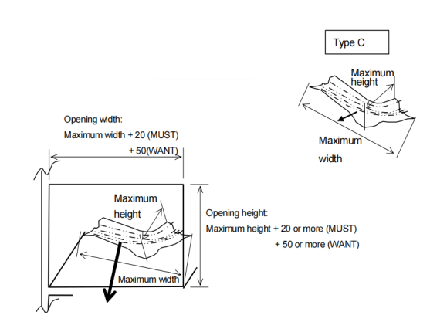
14
15
16
17
18
19 |  |  |  |  |  |  |  |  |  |  |  |  |  |  |  | 链接到目录
滑道宽度
20
21
废料评审流程：1.不符合设计标准的废料必须要评审。2.符合设计标准但是内审觉得有废料排查风险的必须要评审。3.评审时如果方案不统一或者内部评审有风险的情况下，扩大评审，邀请现场技术专家参加。4.设计段有废料排出风险的废料进行现场跟踪，闭环总结。

最大尺寸（对角线）
滑道最小开口高度

